Sheet1
別紙（第８号様式関係）

 |  |  | ウミガメの採捕状況
 | 氏名（ |  | ）
 | 採捕日 | ウミガメの種類 | 大きさ （腹甲長：cm） | 重さ（kg） | 用途 | 販売先 | 金額（円）

 | ① 大きさ欄には、腹側の甲羅の長さ（下図参照）を記入すること。
 | ② 用途欄には、試験研究、食用、はく製、展示等を記入すること。
 | ③ 販売先欄には、販売先の名称（漁協名、料理店名、施設名等）を記入すること。
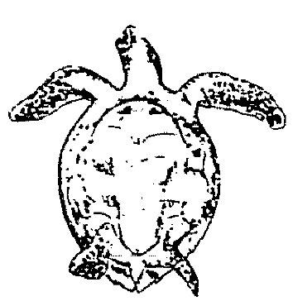

 |  |  |  | 腹側の甲羅の長さ

